Лист1
 |  |  |  |  |  |  |  | Додаток № 1 до Тендерної Документації №___________ від «_____»____________ 2019 р.
 | Конкурсна пропозиція на тендер, який проводиться АТ «Комерційний Індустріальний Банк»
 |  | найменування учасника: | [заповнити]
 | Специфікація касових броньованих та офісних відгороджувальних конструкцій для АТ "КІБ"
№ | Назва конструкйії: | Ескіз конструкції (зразок) | Технічна характеристика | Од. ви-міру | Кількість | Вартість за одиницю виміру, грн з/без ПДВ * | Сума, грн з/без ПДВ * | Власні сертифікати, так/ні
1 | Фасадна частина укріпленого касового вузла |  | Алюмінієвий профіль, броньований згідно класу захисту ОЗК2 (ДСТУ 4547:2006) Колір, згідно RAL 9006 Наповнення: - кулетривка сендвич-панель (металевий лист 4 мм, фарбований порошковою фарбою, ДСП ламінований 10 мм) - кулетривке скло СПБО-2, згідно класу захисту СК2 (ДСТУ 4546:2006), - стільниця, колір – сірий, - передавальний щілинний лоток з нержавіючої сталі, броньований по 2-му класу захисту (ДСТУ 4547:2006), розміри 330*250*62мм – 2 шт. - декоративні алюмінієві вставки шириною 20 мм, фарбовані порошковою фарбою. | кв.м. | 7.81 |  | 0
2 | Бокова «глуха» частина укріпленого касового вузла |  | Алюмінієвий профіль, броньований згідно класу захисту ОЗК2 (ДСТУ 4547:2006) Колір, згідно RAL 9006 Наповнення: - кулетривка сендвич-панель (металевий лист 4 мм, фарбований порошковою фарбою, ДСП ламінований 10 мм) - декоративні алюмінієві вставки шириною 20 мм, фарбовані порошковою фарбою. | кв.м. | 3.75 |  | 0
3 | Частина укріпленого касового вузла для обслуговування клієнтів та інкасації |  | Алюмінієвий профіль, броньований згідно класу захисту ОЗК2 (ДСТУ 4547:2006) Колір, згідно RAL 9006 Наповнення: - кулетривка сендвич-панель (металевий лист 4 мм, фарбований порошковою фарбою, ДСП ламінований 10 мм), - кулетривке скло СПБО-2, згідно класу захисту СК2 (ДСТУ 4546:2006), - стільниця, колір – сірий, - передавальний кареточний лоток з нержавіючої сталі, броньований по 2-му класу захисту (ДСТУ 4547:2006), розміри: 390*390*95мм, - декоративні алюмінієві вставки шириною 20 мм, фарбовані порошковою фарбою, - захисний передавальний шлюз-бокс (вартість шлюзу не входить до вартості конструкції) | кв.м. | 6.21 |  | 0
4 | Верхня частина касового вузла (зашивається до рівня стелі) |  | Алюмінієвий профіль Колір, згідно RAL 9006 Наповнення: перфорований металевий лист, пофарбований згідно RAL 9006 | кв.м. | 3.45 |  | 0
5 | Броньовані двері касового вузла |  | Алюмінієвий профіль, броньований згідно класу захисту ОЗК2 (ДСТУ 4547:2006) Колір, згідно RAL 9006 Наповнення: - кулетривка сендвич-панель (металевий лист 4 мм, фарбований порошковою фарбою, ДСП ламінований 10 мм), - декоративні алюмінієві вставки шириною 20 мм, фарбовані порошковою фарбою. Фурнітура на двері: три навіси, 2 врізних замка, нажимний гарнітур , броньоване вічко. | шт. | 1 |  | 0
6 | Кут броньований 900 | Довжина 3 м | Кут броньований 900. Алюмінієвий профіль , броньований згідно класу захисту ОЗК2 (ДСТУ 4547:2006) Колір, згідно RAL 9006 | шт. | 2 |  | 0
7 | Шлюз інкасаторський броньований | 500х700х500мм | Шлюз інкасаторський 500х700х500 зі склом СПБО-2 (броньований, згідно 2-го класу захисту). Дверцята – алюмінієвий профіль , броньований згідно класу захисту ОЗК2 (ДСТУ 4547:2006). Корпус - метал 4 мм, фарбований порошковою фарбою, Колір, згідно RAL 9006 Комплектація: Двоє дверей, 2 дотискувача, 2 електромеханічних защіпки, 2 ручки, 2 замка, 4 навіси, блок живлення 12В. | шт. | 1 |  | 0
 | Елеватор поворотний для передачі інкасаторських сумок. | 500х589х250мм | Матеріал конструкції листовий метал сталь 4 мм (Ст3) з полімерним покриттям по RAL 9006. Конструкція являє собою металеву панель з поворотним елеватором. Робоча частина оснащена обмежувачами повороту з фіксацією з боку касира. | шт. | 1 |  | 0
8 | Конструкції кімнати перерахунку |  | Алюмінієвий профіль Колір нестандартний, згідно RAL 9006 Наповнення: скло матоване 6 мм, ДСП ламінований 18 Фурнітура: два навіси, замок врізний, нажимний гарнітур. Декоративні алюмінієві вставки 25 мм, фарбовані порошковою фарбою. | кв.м. | 2.81 |  | 0
9 | Касові внутрішні перегородки (не укріплені) |  | Алюмінієвий профіль Колір нестандартний, згідно RAL 9006 Наповнення: ДСП ламінований 18 мм. Фурнітура: по 2 навіси, 2 замки, 2 нажимних гарнітура | кв.м. | 7.61 |  | 0
10 | Офісні перегородки (кабінети) | 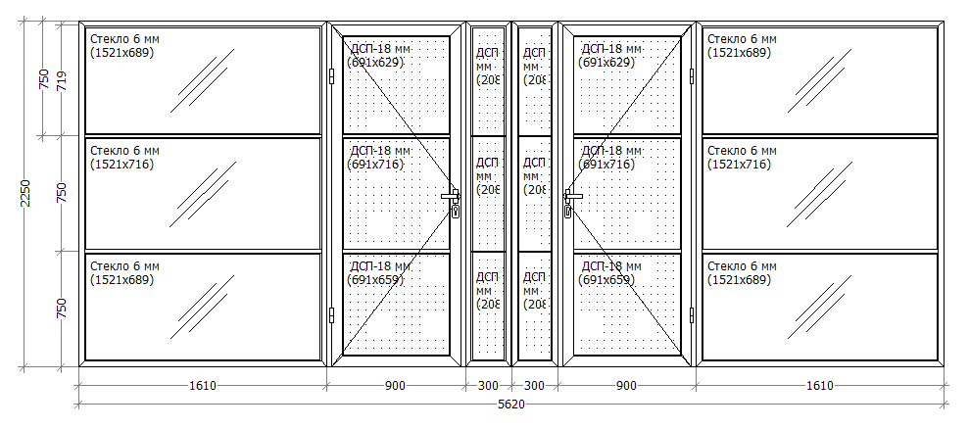 | Алюмінієвий профіль Колір нестандартний, згідно RAL 9006 Наповнення: скло матоване 6 мм, ДСП ламінований 18 мм Фурнітура: по 2 навіси, 2 замки, 2 нажимних гарнітура Декоративні алюмінієві вставки 25 мм, фарбовані порошковою фарбою. | кв.м. | 12.65 |  | 0
11 | Конструкції тамбура (зона 24), укріплені протиударною плівкою |  | Алюмінієва система без термовставки. Серія «віконно-дверна». Колір профілю RAL 9006. Заповнення: скло М1 6мм з протиударною плівкою класу захисту СУ-2. Фурнітура: по два навіси на створку, замок, стаціонарна ручка з нержавіючої сталі 500 мм., дотягувач Geze 2000, менша створка на шпінгалетах | кв.м. | 11.63 |  | 0
12 | Двері двохстворчаті тамбура (зона 24), укріплені протиударною плівкою |  | Алюмінієва система без термовставки. Серія «віконно-дверна». Колір профілю RAL 9006. Заповнення: скло М1 6мм з протиударною плівкою класа захисту СУ-2. Фурнітура: по два навіси на створку, замок, стаціонарна ручка з нержавіючої сталі 500 мм., дотягувач Geze 2000, менша створка на шпінгалетах Розмір дверей: 1500*2250мм | шт. | 1 |  | 0
13 | Двері одностворчаті тамбура (зона 24), укріплені протиударною плівкою |  | Алюмінієва система без термовставки. Серія «віконно-дверна». Колір профілю RAL 9006. Заповнення: скло М1 6мм з протиударною плівкою класа захисту СУ-2. Фурнітура: два навіси, замок, стаціонарна ручка з нержавіючої сталі 500 мм., дотягувач Geze 2000. Розмір дверей: 1000*2250мм | шт | 1 |  | 0
14 | Двері з «глухим» заповненням |  | Алюмінієвий профіль Колір нестандартний, згідно RAL 9006 Наповнення: ДСП ламіноване 18 мм Декоративні алюмінієві вставки 25 мм, фарбовані порошковою фарбою. Фурнітура: два навіси, замок, нажимний гарнітур. | шт | 1 |  | 0
15 | Двері зі скляним заповненням |  | Алюмінієвий профіль «Altest» Колір нестандартний, згідно RAL 7037 Наповнення: скло матоване 6 мм. Декоративні алюмінієві вставки 25 мм, фарбовані порошковою фарбою. Фурнітура: дві навіси Flash XL, замок Stublina, нажимний гарнітур Stublina. Декоративні алюмінієві вставки 20 мм. | шт | 1 |  | 0
16 | Двері двохстворчаті зовнішні, укріплені протиударною плівкою |  | Алюмінієва система з термовставкою. Колір: полімерне фарбування згідно RAL 9006. Заповнення: склопакет двокамерний 34 мм з внутрішньою поклейкою протиударної плівки класу захисту СУ-2. Фурнітура: по три навіси на створку, замок Stublina, стаціонарна ручка 500 мм пряма з нержавіючої сталі, дотягувач Geze 2000, менша створка на шпінгалетах. | шт | 1 |  | 0
17 | Витрати на відрядження для монтажу конструкцій |  |  | Люд.днів | 5 |  | 0
18 | Монтаж/демонтаж конструкцій |  |  | кв.м. | 45 |  | 0
20 | Доставка конструкцій (автомобіль 45 куб.м.) |  |  | км | 500 |  | 0
 |  |  |  |  |  |  | 0
 | * - Вартість виробів вказується з/без ПДВ в залежності від наявної системи оподаткування Учасника. Якщо учасник є платником ПДВ, а пропозиція надана без ПДВ, така пропозиція не буде прийнята до розгляду.
 |  |  | строк виконання замовлення: | [заповнити]
 |  |  | гарантійний строк: | [заповнити]
 |  |  | умови оплати по договору: | [зазначити розмір передоплати, кінцевої оплати]
 |  |  | фіксація ціни по договору: | [зазначити період, на який фіксується ціни, можливі умови перегляду впродовж дії договору]
 |  |  | Додаткова інформація
 |  |  | Строк діяльності підприємства | [років]
 |  |  | Основні покупці | [список]
 |  |  | Адреса офісів (у т.ч. в регіонах) | [список]
 |  |  | Зацікавленість в співробітництві з банком по іншим напрямкам
 |  |  | - відкриття поточного рахунку в банку | [так / ні]
 |  |  | - обслуговування в рамках з/пл проекту | [так / ні]
 |  |  | - відкриття депозитного рахунку в банку | [так / ні]
 |  |  | - інше | [описати]
 |  |  | Контактна інформація:
 |  |  | П.І.Б. | [заповнити]
 |  |  | телефон | [заповнити]
 |  |  | е-мейл | [заповнити]

